アンケート
集落協定アンケート票

【集落協定に関する基礎情報】＜すべての集落協定＞
 |  |  |  |  |  |  |  |  |  |  |  |  |  |  |  |  | 協定識別コード
都道府県名 |  |  |  |  |  |  | 市町村名 |  |  |  |  | 集落協定名

当初協定 締結年度 （平成〇年度） |  |  | 協定参加者の平均年齢 |  |  |  |  |  |  |  |  |  | 協定の統合・広域化実施の有無
 |  |  | 59歳以下 |  |  | 60～69歳 |  | 70～79歳 |  | 80歳以上

この欄はできるだけ市町村において記載してください。
協定農用地の整備状況
交付面積に占める 整備済み農地の割合（％） |  |  |  |  |  |  | 田の基盤整備済み農地の状況 （該当するものに○） |  |  |  |  |  |  |  |  | 果樹園地
田 |  |  | 畑 |  |  |  | 20a未満 |  | 20～30a |  | 30～50a |  |  | 50a以上 |  | 園地整備済

日本型直接支払制度の活用状況
多面的機能支払 |  |  |  |  |  |  | 環境保全型農業 直接支払

１ 集落協定の範囲等＜すべての集落協定＞
（１）協定対象農用地と農業集落※の農用地の範囲について教えて下さい。（１つを選択） ※農業集落とは、地域で農業について話合いを行う一般的な範囲
 | 協定対象農用地の範囲と農業集落の農用地の範囲について、以下の①～⑥の中で最も近いものを選択してください。 |  |  |  |  |  |  |  |  |  |  |  |  |  |  |  |  |  | 該当する番号を記入

 |  | 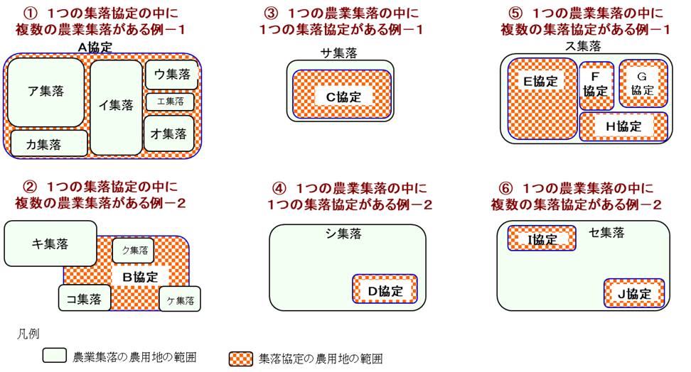

（２）集落協定の話合いの持ち方について教えて下さい。（１つを選択）
 | 項 目 |  |  |  |  |  |  |  |  |  |  |  |  |  |  |  |  |  | 該当する番号を記入
 | ①中山間地域等直接支払制度のための話合いを開催
 | ②地域の他の話合いの中で、中山間地域等直接支払制度の話合いを開催

２ 集落戦略（６～10年後の将来像）＜体制整備単価協定のみ＞
（１）集落戦略の作成に当たって、どのような工夫をしましたか。（複数回答可）
 | 項 目 |  |  |  |  |  |  |  |  |  |  |  |  |  |  |  |  |  | 該当する項目に「○」を記入
 | ①アンケートや戸別訪問等により、話合いの方法を工夫した
 | ②話合いをリードする者を活用して進めた
 | ③市町村や関係機関の協力を得て進めた
 | ④協定参加者が、今後も健在であることを前提として作成を進めた
 | ⑤担い手やリーダーの確保、農地中間管理機構への農地の貸付等に取り組んでいくことを前提に作成を進めた
 | ⑥集落戦略の作成範囲を分割し、一つの話合いの単位を小さくして作成した
 | ⑦その他 |  |  |  | （その他の内容）
 | ⑧特になし
 | ⑨まだ作成していない

（２）集落戦略を作成（作成中の場合を含む）したことにより、どのような効果がありましたか。（複数回答可）
 | 項 目 |  |  |  |  |  |  |  |  |  |  |  |  |  |  |  |  |  | 該当する項目に「○」を記入
 | ①集落営農を組織化・法人化した又はその計画がある
 | ②認定農業者や新規就農者を確保した又は確保する計画がある
 | ③集落でまとまって農地中間管理機構に農用地を貸し付けた又はその手続きを進めている
 | ④一部の農用地を農地中間管理機構に貸し付けた又はその手続きを進めている
 | ⑤担い手に農用地を貸し付けた又はその計画がある（農地中間管理機構を使わないケース）
 | ⑥基盤整備等により耕作条件を改善した又はその計画がある
 | ⑦スマート農業等の省力化技術を導入した又はその計画がある
 | ⑧耕作条件が劣る農地の粗放的管理や林地化を実施又はその計画がある
 | ⑨鳥獣害対策を実施した又はその計画がある
 | ⑩所得確保のため高収益農産物の生産や加工等を始めた又はその計画がある
 | ⑪他の協定等との統合・連携をした又はその計画がある
 | ⑫高齢者等への声掛けや見守り等の生活支援活動を開始した又はその計画がある
 | ⑬特に何もしていない
 | ⑭その他 |  |  |  | （その他の内容）

３ 加算措置に取り組む際、中心となった者は誰ですか＜加算措置実施協定のみ＞
 | （取り組んだ加算ごとに回答（複数回答可））
 | 項目 |  |  |  |  |  |  |  |  |  |  |  |  |  | 該当する項目に「○」を記入
 |  |  |  |  |  |  |  |  |  |  |  |  |  |  | 広域化 加算 | 集落機能強化加算 |  | 生産性 向上加算 |  | 棚田加算 |  | 超急傾斜加算
 | ①協定代表者
 | ②協定代表者以外の協定参加者
 | ③統合された集落協定又は集落の側から
 | ④市町村等の行政からの働きかけ
 | ⑤その他

４ 第５期対策（R2年度～R6年度）における本制度の効果
（１）荒廃農地の発生・防止効果
 | 第５期対策において、本制度に取り組まなかった場合、協定対象農用地の何割程度が荒廃農地になっていたと思いますか。 ＜すべての集落協定＞（１つを選択）
 | 項 目 |  |  |  |  |  |  |  |  |  |  |  |  |  |  |  |  |  | 該当する番号を記入
 | ①協定対象農用地の１割未満 ②協定対象農用地の１～３割 ③協定対象農用地の３～５割
 | ④協定対象農用地の５割以上 ⑤荒廃化していない

（２）隣接する集落の状況
 | ア 協定対象農用地に隣接する集落では、本制度に取り組んでいますか。＜すべての集落協定＞（１つを選択）
 | 項 目 |  |  |  |  |  |  |  |  |  |  |  |  |  |  |  |  |  | 該当する番号を記入
 | ①隣接する集落は本制度に取り組んでいる ②隣接する集落は本制度に取り組んでいない
 | ③隣接する集落が本制度に取り組んでいるか分からない

 | イ 本制度に取り組んでいない隣接する集落では、農用地の荒廃状況はどうなっていますか。 ＜アで②を回答した協定のみ＞（１つを選択）
 | 項 目 |  |  |  |  |  |  |  |  |  |  |  |  |  |  |  |  |  | 該当する番号を記入
 | ①ここ数年、荒廃した農用地が目立ってきた |  |  |  |  |  |  |  | ②ここ数年、耕作されていない農用地が目立ってきた
 | ③以前と変わらない |  |  |  |  |  |  |  | ④以前よりも荒廃や耕作されていない農用地が減った
 | ⑤その他
 | （その他の内容）

（３）本制度や加算に取り組んだことにより、どのような効果がありましたか。＜すべての集落協定＞（複数回答可） （該当するすべての加算を選択）

 | 項目 |  |  |  |  |  |  |  |  |  |  | 該当する項目に「○」を記入
 |  |  |  |  |  |  |  |  |  |  |  | ア 制度による全体の効果＜全協定＞ |  |  | イ 加算に取り組んだことによる効果＜加算実施協定＞
 |  |  |  |  |  |  |  |  |  |  |  |  |  |  | 広域化 加算 | 集落機能強化加算 |  | 生産性 向上加算 |  | 棚田加算 |  | 超急傾斜加算
 | ①荒廃農地の発生防止
 | ②水路・農道等の維持、地域の環境が保全された
 | ③農業機械等の共同利用により作業が効率化した
 | ④農業（農外）収入が増加した
 | ⑤集落営農の組織化・法人化、新規就農者等の担い手を確保（増加）した
 | ⑥担い手への農地の集積・集約化が進んだ
 | ⑦鳥獣被害が減少した
 | ⑧荒廃農地を再生した
 | ⑨都市住民等との交流が増加した
 | ⑩定住者等を確保した
 | ⑪地域での生活支援活動（高齢者世帯への声掛け、子どもの見守り、買い物支援、雪かき・雪下ろし等）を開始（拡大）した
 | ⑫集落の寄り合いや行事等の集落機能が維持された
 | ⑬その他（具体的な内容を下段に記載）
 | ⑭特に効果は感じられない
 | （その他の内容）

５ 集落協定が実施している各種の活動
（１）集落協定として、どのような活動をしていますか。＜すべての集落協定＞（複数回答可）
 | 項目 |  |  |  |  |  |  |  |  |  |  |  |  |  |  |  |  |  | 該当する項目に「○」を記入
 |  |  |  |  |  |  |  |  |  |  |  |  |  |  |  |  |  |  | ア 現在実施している活動 |  | イ 今後実施予定の活動（今後も継続する活動含む）
 | ①協定対象農用地以外の農用地の保全活動（草刈り、耕起、畦畔の草刈り、法面の管理等）
 | ②協定対象農用地に隣接しない農道・水路等の維持・管理活動（多面的機能支払による活動を含む）
 | ③鳥獣緩衝帯の設置・草刈り
 | ④維持できなくなった農地の林地化（計画的な植林）
 | ⑤農作業の共同化
 | ⑥農業機械の共同利用
 | ⑦鳥獣害対策
 | ⑧放牧、景観作物の栽培等の粗放的農地利用
 | ⑨都市住民との交流活動
 | ⑩農産物の販売・加工
 | ⑪地域での生活支援活動（高齢者世帯への声掛け、子どもの見守り、買い物支援、雪かき・雪下ろし等）
 | ⑫生き物観察や生物保全活動
 | ⑬その他 |  |  | （その他の内容）
 | ⑭協定対象農用地の保全活動、農道・水路等の維持・管理活動以外の活動はしていない

（２）（１）の活動に当たってどのような組織と連携していますか。＜（１）に回答した協定のみ＞（複数回答可）
 | 項目 |  |  |  |  |  |  |  |  |  |  |  |  |  |  |  |  |  | 該当する項目に「○」を記入
 |  |  |  |  |  |  |  |  |  |  |  |  |  |  |  |  |  |  | ア 現在実施している活動 |  | イ 今後実施予定の活動（今後も継続する活動含む）
 | ①市町村、都道府県
 | ②自治会、町内会
 | ③子ども会、婦人会、青年会、老人会、地域の団体
 | ④地域運営組織
 | ⑤社会福祉協議会、NPO、社会福祉法人
 | ⑥保育園・幼稚園、小・中学校、高等学校
 | ⑦大学
 | ⑧他の集落協定、集落営農組織、多面的機能支払交付金の活動組織、土地改良区、JA
 | ⑨民間企業
 | ⑩地域おこし協力隊
 | ⑪その他 |  |  |  | （その他の内容）
 | ⑫連携している組織はない

 | ご協力いただき、ありがとうございました。

